К26-27
№ п/п | Наименование материалов | Ед.изм | Кол-во | ООО "ЭлектроЭнергетика"

 |  |  |  | Стоимость работ |  |  | Стоимость материалов |  |  | Всего
 |  |  |  | Цена за единицу без НДС | ИТОГО без НДС | ИТОГО с НДС | Цена за единицу без НДС | ИТОГО без НДС | ИТОГО с НДС | без НДС | с НДС
1 | 2 | 3 | 4 | 5 | 6 | 7
 | 131-23-НВК5. Устройство ливневой канализации (кол.26-27)
 | Земляные работы
 | Земляные работы для устройства траншеи
1 | Разработка влажного грунта механизированным способом | м3 | 102.00 | 355.30 | 36,240.60 | 43,488.72 |  |  |  | 36,240.60 | 43,488.72
2 | Доработка грунта в траншее вручную | м3 | 3.10 | 1,688.15 | 5,233.27 | 6,279.92 |  |  |  | 5,233.27 | 6,279.92
3 | Устройство песчаного основания | м3 | 2.00 | 1,310.05 | 2,620.10 | 3,144.12 |  |  |  | 2,620.10 | 3,144.12 | там был песок, работы не выполнялись
3.1 | Песок природный средний | м3 | 2.20 |  |  |  | 1,191.30 | 2,620.86 | 3,145.03 | 2,620.86 | 3,145.03 | песок как материал не закупался, там ракопали чистый песок
4 | Засыпка песком вручную | м3 | 92.00 | 1,310.05 | 120,524.60 | 144,629.52 |  |  |  | 120,524.60 | 144,629.52 | задвоение с 4.1
4.1 | Песок природный средний | м3 | 101.20 |  |  |  | 1,191.30 | 120,559.56 | 144,671.47 | 120,559.56 | 144,671.47 | песок как материал не закупался, там ракопали чистый песок
 | Засыпка песком вручную бульдозером | м3 | 92.00 | 118.75 | 10,925.00 | 13,110.00 |  |  |  | 10,925.00 | 13,110.00 | по КС-6 засыпка механизированная, в ИД вручную | в ИД нет вручную
 | Песок природный средний | м3 | 92.00 |  |  |  | 1,191.30 | 109,599.60 | 131,519.52 | 109,599.60 | 131,519.52 | песок как материал не закупался, там ракопали чистый песок
 | Прочие работы
5 | Погрузка грунта в автосамосвалы | т | 199.31 | 308.75 | 61,536.96 | 73,844.35 |  |  |  | 61,536.96 | 73,844.35
 | Прокладка трубопровода
6 | Прокладка труб КОРСИС PRODN/OD 630/535P SN 16 | м | 31.00 | 2,651.45 | 82,194.95 | 98,633.94 |  |  |  | 82,194.95 | 98,633.94
6.1 | Труба КОРСИС PRODN/OD 630/535P SN 16 | м | 31.62 |  |  |  | 12,644.50 | 399,819.09 | 479,782.91 | 399,819.09 | 479,782.91
7 | Прокладка труб стальных электросварных 820х14мм ГОСТ10704-91 (футляр) | м | 6.00 | 6,444.80 | 38,668.80 | 46,402.56 |  |  |  | 38,668.80 | 46,402.56
7.1 | Труба стальная электросварная 820х14мм (футляр) | м | 6.12 |  |  |  | 10,554.50 | 64,593.54 | 77,512.25 | 64,593.54 | 77,512.25
 | Нанесение весьма усиленной антикоррозионной битумно-резиновой или битумно-полимерной изоляции на стальные трубопроводы диаметром: 800 мм | м | 8.00 | 601.66 | 4,813.25 | 5,775.90 |  |  |  | 4,813.25 | 5,775.90 | работы из КС-6 | работы не выполнялись
 | Мастика "Ярославна БПХ-2" | т | 0.1464 |  |  |  | 392,323.01 | 57,436.09 | 68,923.31 | 57,436.09 | 68,923.31 | ФЕР
8 | Протаскивание в футляр трубы КОРСИС PRODN/OD 630/535P SN 16 с установкой колец опорно-направляющего ОНК-630/820 | м | 6.00 | 3,446.88 | 20,681.31 | 24,817.57 |  |  |  | 20,681.31 | 24,817.57
8.1 | Труба КОРСИС PRODN/OD 630/535P SN 16 | м | 7.05 |  |  |  | 12,644.50 | 89,120.96 | 106,945.15 | 89,120.96 | 106,945.15
8.2 | Опорно-направляющее кольцо ОНК-630 для трубы Дн=630 мм | шт. | 2 |  |  |  | 3,016.00 | 6,032.00 | 7,238.40 | 6,032.00 | 7,238.40
9 | Заделка концов футляра | шт. | 1 | 6,060.29 | 6,060.29 | 7,272.35 |  |  |  | 6,060.29 | 7,272.35
Итого |  |  |  |  | 389,499.13 | 467,398.96 |  | 849,781.70 | 1,019,738.04 | 1,239,280.83 | 1,487,137.00

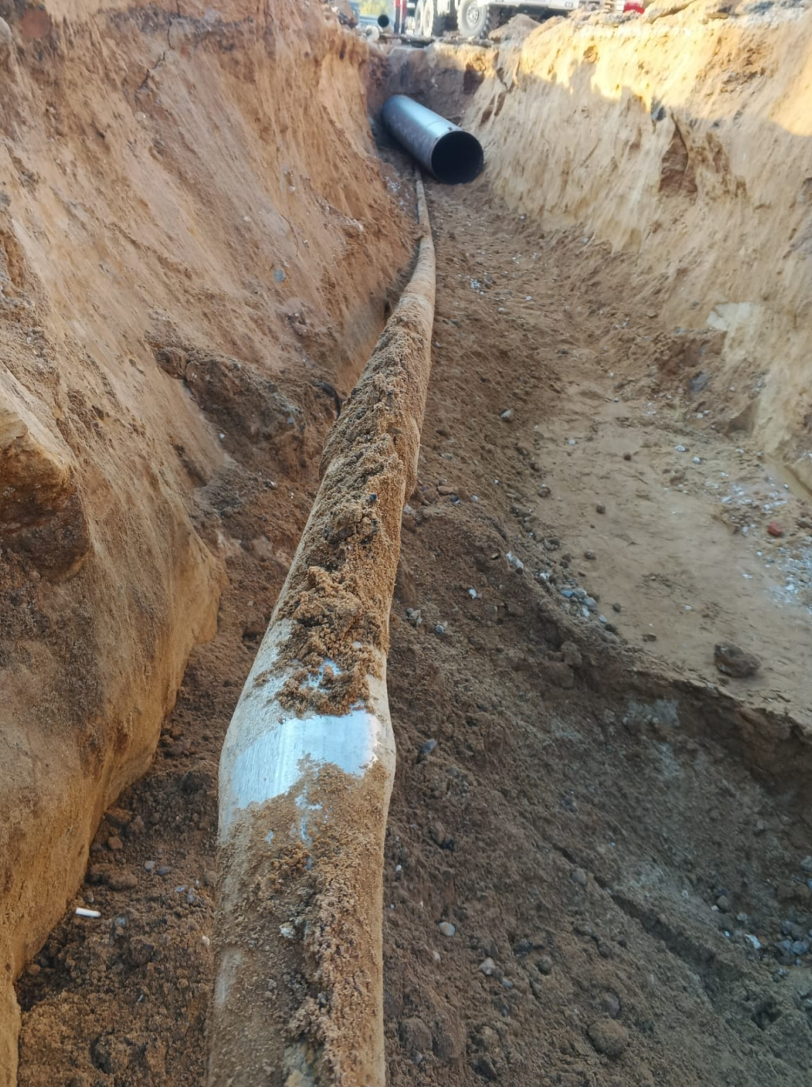
 |  |  |  |  |  |  |  |  |  |  |  | 501,808.87

ГСН
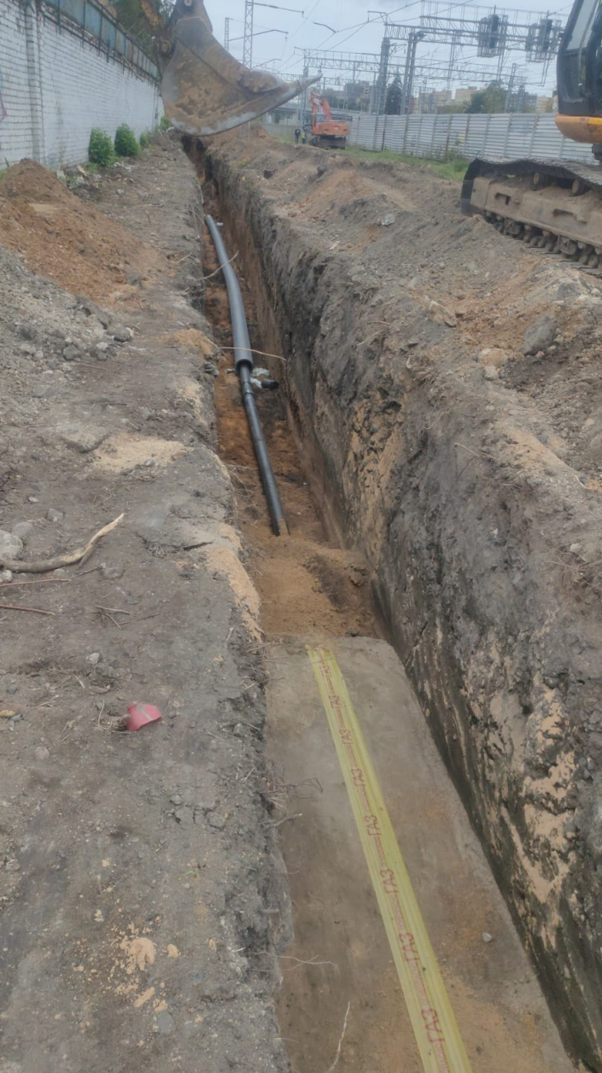
№ п/п | Наименование материалов | Ед.изм | Кол-во | ООО "ЭлектроЭнергетика"

 |  |  |  | Стоимость работ |  |  | Стоимость материалов |  |  | Всего
 |  |  |  | Цена за единицу без НДС | ИТОГО без НДС | ИТОГО с НДС | Цена за единицу без НДС | ИТОГО без НДС | ИТОГО с НДС | без НДС | с НДС
1 | 2 | 3 | 4 | 5 | 6 | 7
 | 131-23-ГСН. Наружные газопроводы. Вынос газопровода среднего давления
 | Газопровод среднего давления
 | Демонтажные работы
1 | Демонтаж труб стальных электросварных ø159х6,0 мм | м | 371.15 | 731.03 | 271,319.93 | 325,583.92 |  |  |  | 271,319.93 | 325,583.92
 | Земляные работы
2 | Разработка грунта вручную | м3 | 40.02 | 1,688.15 | 67,559.76 | 81,071.71 |  |  |  | 67,559.76 | 81,071.71
3 | Разработка грунта в траншеях экскаватором емк. ковша 0,65 м с погрузкой на автомобили и отвозкой на 1 км | м3 | 1871.99 | 308.75 | 577,976.91 | 693,572.29 |  |  |  | 577,976.91 | 693,572.29
4 | Доработка грунта вручную | м3 | 57.9 | 1,688.15 | 97,743.89 | 117,292.67 |  |  |  | 97,743.89 | 117,292.67
5 | Подсыпка под газопровод песком толщиной 0,1 м | м3 | 28.69 | 1,310.05 | 37,585.33 | 45,102.40 |  |  |  | 37,585.33 | 45,102.40
5.1 | Песок природный средний | м3 | 31.56 |  |  |  | 1,191.30 | 37,596.24 | 45,115.49 | 37,596.24 | 45,115.49
6 | Подсыпка над газопроводом песком толщиной 0,2 | м3 | 204.71 | 1,310.05 | 268,180.34 | 321,816.41 |  |  |  | 268,180.34 | 321,816.41
6.1 | Песок природный средний | м3 | 225.18 |  |  |  | 1,191.30 | 268,258.13 | 321,909.76 | 268,258.13 | 321,909.76
7 | Обратная засыпка котлована механизированным способом | м3 | 1690.88 | 118.75 | 200,792.00 | 240,950.40 |  |  |  | 200,792.00 | 240,950.40
8 | Обратная засыпка грунта вручную | м3 | 35.16 | 854.05 | 30,028.40 | 36,034.08 |  |  |  | 30,028.40 | 36,034.08
9 | Уплотнение пневматическими трамбовками | м3 | 1930.75 | 188.10 | 363,174.08 | 435,808.90 |  |  |  | 363,174.08 | 435,808.90 | 30%, грунт не уплотнялся | 130,742.67
 | Прочие работы
10 | Погрузка грунта в автосамосвалы | т | 463.35 | 308.75 | 143,060.24 | 171,672.29 |  |  |  | 143,060.24 | 171,672.29
 | Прокладка трубопровода
11 | Обрезка труб Ф315мм под футляр | рез | 2 | 462.00 | 924.00 | 1,108.80 |  |  |  | 924.00 | 1,108.80
12 | Выравнивание концов под приварку | шт. | 18 | 308.00 | 5,544.00 | 6,652.80 |  |  |  | 5,544.00 | 6,652.80
13 | Установка муфты электросварной со спиралью ПЭ100 ГАЗ SDR 11 100∅315 | шт. | 9 | 10,060.50 | 90,544.50 | 108,653.40 |  |  |  | 90,544.50 | 108,653.40
13.1 | Муфта электросварная со спиралью ПЭ100 100∅315 SDR 11 ГАЗ | шт. | 9 |  |  |  | 8,740.00 | 78,660.00 | 94,392.00 | 78,660.00 | 94,392.00
14 | Установка футляра - трубы полиэтиленовой ПЭ100 ГАЗ SDR 11 ∅315х28,6 | пог.м. | 59.75 | 908.20 | 54,264.95 | 65,117.94 |  |  |  | 54,264.95 | 65,117.94
14.1 | Труба полиэтиленовая ПЭ100 ГАЗ SDR 11 ∅315х28,6 | м | 59.75 |  |  |  | 6,450.50 | 385,417.38 | 462,500.86 | 385,417.38 | 462,500.86
15 | Обрезка труб Ф160мм под футляр | рез | 4 | 323.40 | 1,293.60 | 1,552.32 |  |  |  | 1,293.60 | 1,552.32
16 | Выравнивание концов под приварку | шт. | 72 | 215.60 | 15,523.20 | 18,627.84 |  |  |  | 15,523.20 | 18,627.84
17 | Прокладка трубы полиэтиленовой ПЭ100 ГАЗ SDR 11 ∅160х14,6 | пог.м. | 369.68 | 1,292.00 | 477,626.56 | 573,151.87 |  |  |  | 477,626.56 | 573,151.87
17.1 | Труба полиэтиленовая ПЭ100 ГАЗ SDR 11 ∅160х14,6 | м | 369.68 |  |  |  | 1,402.20 | 518,365.30 | 622,038.36 | 518,365.30 | 622,038.36
18 | Установка муфты электросварной со спиралью ПЭ100 ГАЗ SDR 11 100∅160 | шт. | 36 | 6,232.95 | 224,386.20 | 269,263.44 |  |  |  | 224,386.20 | 269,263.44
18.1 | Муфта электросварная со спиралью ПЭ100 100∅160 SDR 11 ГАЗ | шт. | 36 |  |  |  | 2,964.00 | 106,704.00 | 128,044.80 | 106,704.00 | 128,044.80
19 | Заделка концов футляра | шт. | 2 | 3,116.00 | 6,232.00 | 7,478.40 |  |  |  | 6,232.00 | 7,478.40
19.1 | Цементно-песчаный раствор М100 | м3 | 0.03 |  |  |  | 3,657.50 | 95.10 | 114.12 | 95.10 | 114.12
20 | Установка седлового отвода ф315х32мм | шт. | 2 | 6,232.95 | 12,465.90 | 14,959.08 |  |  |  | 12,465.90 | 14,959.08
20.1 | Седёлки крановые с эл. спиралью ПЭ100 315х32 SDR11 ГАЗ | шт. | 2 |  |  |  | 8,740.00 | 17,480.00 | 20,976.00 | 17,480.00 | 20,976.00
21 | Установка неразъёмного соединения п/с ПЭ100 ГАЗ 32х3/ст32 | шт. | 2 | 6,232.95 | 12,465.90 | 14,959.08 |  |  |  | 12,465.90 | 14,959.08
21.1 | Неразъёмное соединение п/с ПЭ100 ГАЗ 32х3/ст32 | шт. | 2 |  |  |  | 619.40 | 1,238.80 | 1,486.56 | 1,238.80 | 1,486.56
22 | Устройство выхода газопровода из земли по типу цокольного ввода | шт. | 1 | 3,116.00 | 3,116.00 | 3,739.20 |  |  |  | 3,116.00 | 3,739.20
22.1 | Отвод электросварной ПЭ100 ГАЗ SDR 11 ∅160х14,6 90 грд | шт. | 1 |  |  |  | 5,476.75 | 5,476.75 | 6,572.10 | 5,476.75 | 6,572.10
22.2 | Труба ∅159х4 сталь | м | 4.3 |  |  |  | 1,618.00 | 6,957.40 | 8,348.88 | 6,957.40 | 8,348.88
22.3 | Отвод стальной приварный крутоизогнутый 90 грд 159х5,0 | шт. | 2 |  |  |  | 2,470.00 | 4,940.00 | 5,928.00 | 4,940.00 | 5,928.00
22.4 | Кран 11сб7п ф150мм | шт. | 1 |  |  |  | 12,103.30 | 12,103.30 | 14,523.96 | 12,103.30 | 14,523.96
22.5 | Труба ∅325х5 (футляр) | м | 2.5 |  |  |  | 4,493.50 | 11,233.75 | 13,480.50 | 11,233.75 | 13,480.50
23 | Установка трубок контрольных | шт. | 2 | 9,782.15 | 19,564.30 | 23,477.16 |  |  |  | 19,564.30 | 23,477.16
23.1 | Труба стальная электросварная ∅42х3.0 | м | 5.78 |  |  |  | 125.40 | 724.81 | 869.77 | 724.81 | 869.77
23.2 | Скоба - сталь листовая Б-ПН-2.0 | шт. | 4 |  |  |  | 408.50 | 1,634.00 | 1,960.80 | 1,634.00 | 1,960.80
23.3 | Оси-2-6-h12х28 Ст3 | шт. | 2 |  |  |  | 60.80 | 121.60 | 145.92 | 121.60 | 145.92
23.4 | Шайбы 6.01.096 | шт. | 2 |  |  |  | 169.10 | 338.20 | 405.84 | 338.20 | 405.84
23.5 | Шплинты 1.6х10.0.05 | шт. | 2 |  |  |  | 125.40 | 250.80 | 300.96 | 250.80 | 300.96
23.6 | Ковер | шт. | 2 |  |  |  | 95.00 | 190.00 | 228.00 | 190.00 | 228.00
24 | Устройство футляра из трубы электросварной ф426х7 | м | 2 | 1,403.12 | 2,806.24 | 3,367.49 |  |  |  | 2,806.24 | 3,367.49 | Стоимость ФЕР
24.1 | Труба электросварная ф426х7 | м | 2 |  |  |  | 5,562.91 | 11,125.82 | 13,350.98 | 11,125.82 | 13,350.98 | Стоимость ФЕР
25 | Протаскивание в футляр полиэтиленовых труб диаметром: 160 мм | пог.м. | 2 | 1,223.60 | 2,447.20 | 2,936.64 |  |  |  | 2,447.20 | 2,936.64
25.1 | Труба полиэтиленовая ПЭ100 ГАЗ SDR 11 ∅160х14,6 | м | 2.04 |  |  |  | 1,402.20 | 2,860.49 | 3,432.59 | 2,860.49 | 3,432.59
26 | Монтаж опорной плиты для ковера | шт. | 2 | 500.00 | 1,000.00 | 1,200.00 |  |  |  | 1,000.00 | 1,200.00
26.1 | Опорная плита для ковера ПТ 75.60.8-15 | шт. | 2 |  |  |  | 2,112.84 | 4,225.68 | 5,070.82 | 4,225.68 | 5,070.82
27 | Устройство кладки из кирпича | м3 | 0.08 | 6,459.05 | 512.20 | 614.64 |  |  |  | 512.20 | 614.64
27.1 | Кирпич М75 | шт. | 38 |  |  |  | 14.50 | 551.00 | 661.20 | 551.00 | 661.20
28 | Устройство щебеночной подготовки | м³ | 0.024 | 1,350.90 | 32.42 | 38.90 |  |  |  | 32.42 | 38.90
28.1 | Щебень | м3 | 0.030 |  |  |  | 1,299.60 | 39.30 | 47.16 | 39.30 | 47.16
29 | Засыпка пазух песком | м3 | 0.081 | 1,310.05 | 106.11 | 127.33 |  |  |  | 106.11 | 127.33
29.1 | Песок природный средний | м3 | 0.089 |  |  |  | 1,191.30 | 106.14 | 127.37 | 106.14 | 127.37
30 | Устройство цементной стяжки с разуклонкой | м3 | 0.040 | 317.30 | 12.69 | 15.23 |  |  |  | 12.69 | 15.23
30.1 | Цементная стяжка | м3 | 0.044 |  |  |  | 5,408.35 | 237.97 | 285.56 | 237.97 | 285.56
31 | Штукатурка кирпичных стен | м2 | 1.22 | 600.00 | 732.00 | 878.40 |  |  |  | 732.00 | 878.40
31.1 | Штукатурка | м3 | 0.030 |  |  |  | 5,322.58 | 159.68 | 191.62 | 159.68 | 191.62
32 | Обмазка битумной мастикой в два слоя | м2 | 1.88 | 299.76 | 563.55 | 676.26 |  |  |  | 563.55 | 676.26 | стоимость из ТС1
32.1 | Битумная мастика Технониколь №24 | кг | 2.63 |  |  |  | 296.40 | 780.12 | 936.14 | 780.12 | 936.14
33 | Огрунтовка металлических поверхностей за один раз | м2 | 2.16 | 144.40 | 311.90 | 374.28 |  |  |  | 311.90 | 374.28 | цена из трансбордер
33.1 | Грунтовка ГФ-021 | кг | 0.32 |  |  |  | 149.15 | 48.32 | 57.98 | 48.32 | 57.98
34 | Окраска металлических поверхностей за два слоя | м2 | 2.16 | 288.80 | 623.81 | 748.57 |  |  |  | 623.81 | 748.57 | цена из трансбордер
34.1 | Эмаль ПФ-115, серая | кг | 0.69 |  |  |  | 165.30 | 114.26 | 137.11 | 114.26 | 137.11
35 | Установка перехода полиэтилен/сталь ПЭ100 ГАЗ SDR 11 ∅160х14,6 | шт. | 2 | 2,234.40 | 4,468.80 | 5,362.56 |  |  |  | 4,468.80 | 5,362.56
35.1 | Неразъемное соединение полиэтилен/сталь ∅160х14,6/ст.159х4,5 | шт. | 2 |  |  |  | 3,040.00 | 6,080.00 | 7,296.00 | 6,080.00 | 7,296.00
36 | Установка отвода электросварного 90° ПЭ100 ГАЗ SDR 11 ∅160х14,6 | шт. | 3 | 7,694.05 | 23,082.15 | 27,698.58 |  |  |  | 23,082.15 | 27,698.58
36.1 | Отвод электросварной ПЭ100 ГАЗ SDR 11 ∅160х14,6 90 грд | шт. | 3 |  |  |  | 5,476.75 | 16,430.25 | 19,716.30 | 16,430.25 | 19,716.30
37 | Установка ленты сигнальной | пог.м. | 309.93 | 9.50 | 2,944.34 | 3,533.21 |  |  |  | 2,944.34 | 3,533.21
37.1 | Лента сигнальная | м | 309.93 |  |  |  | 18.34 | 5,684.12 | 6,820.94 | 5,684.12 | 6,820.94
38 | Врезка в суш. газопровод Ф159мм | шт. | 2 | 10,060.50 | 20,121.00 | 24,145.20 |  |  |  | 20,121.00 | 24,145.20
 | Испытания газопровода
39 | Испытание газопровода на прочность и плотность | м | 369.68 | 285.00 | 105,358.80 | 126,430.56 |  |  |  | 105,358.80 | 126,430.56 | не выполнялось, не закрыто
40 | Визуальный контроль сварных стыков (пэ/сталь -2/2) | стык | 41 | 1,177.05 | 48,259.05 | 57,910.86 |  |  |  | 48,259.05 | 57,910.86 | не выполнялось, не закрыто
Итого |  |  |  |  | 3,194,754.25 | 3,833,705.10 |  | 1,506,228.71 | 1,807,474.45 | 4,700,982.96 | 5,641,179.55

 | КП с дисконтом |  |  |  |  |  |  |  |  |  | -184,341.42
 | новые работы

ПЖ
№ п/п | Наименование материалов | Ед.изм | Кол-во | ООО "ЭлектроЭнергетика"

 |  |  |  | Стоимость работ |  |  | Стоимость материалов |  |  | Всего
 |  |  |  | Цена за единицу без НДС | ИТОГО без НДС | ИТОГО с НДС | Цена за единицу без НДС | ИТОГО без НДС | ИТОГО с НДС | без НДС | с НДС
1 | 2 | 3 | 4 | 5 | 6 | 7
 | 131-23-ПЖ
 | Сооружение земляного полотна
 | Земляные работы
1 | Выемка техногенного грунта | м3 | 8,747.79 | 666.67 | 5,831,889.16 | 6,998,266.99 |  |  |  | 5,831,889.16 | 6,998,266.99 | 8-й цех | почему расценка из 8 цеха? 308,75р/м3 должно быть | 3,757,210.80
2 | Разработка грунта в траншее вручную | м3 | 449.45 | 1,688.15 | 758,739.02 | 910,486.82 |  |  |  | 758,739.02 | 910,486.82 | стоимость из НВК | в ПЖ все механизировано 308,75 | 771,719.13
3 | Погрузка лишнего грунта в автосамосвалы | т | 853.95 | 308.75 | 263,658.61 | 316,390.33 |  |  |  | 263,658.61 | 316,390.33 | стоимость из НВК
4 | Перевозка грунта до 1км | м3 | 165.19 | 237.50 | 39,231.75 | 47,078.10 |  |  |  | 39,231.75 | 47,078.10 | стоимость из НВК
5 | Планировка площадей бульдозерами | м2 | 7,278.60 | 277.88 | 2,022,540.98 | 2,427,049.18 |  |  |  | 2,022,540.98 | 2,427,049.18 | Не выполнялось, верх закрыт примерно 620т.р., работы мутные, ИД нету, закрыто техзаком понятийно
6 | Планировка вручную дна и откосов выемок каналов | м2 | 1,819.64 | 277.88 | 505,633.02 | 606,759.62 |  |  |  | 505,633.02 | 606,759.62
7 | Планировка откосов выемок и насыпей экскаваторами | м2 | 3,708.00 | 277.88 | 1,030,360.50 | 1,236,432.60 |  |  |  | 1,030,360.50 | 1,236,432.60
8 | Планировка вручную дна и откосов выемок каналов | м2 | 927.00 | 277.88 | 257,590.13 | 309,108.16 |  |  |  | 257,590.13 | 309,108.16 |  |  | 4,579,349.56
 | Устройсвто онований под ж/д пути
9 | Устройство разделяющей прослойки под песчаным основанием жд. путей из геотекстиля | м2 | 5,924.94 | 183.58 | 1,087,700.49 | 1,305,240.59 |  |  |  | 1,087,700.49 | 1,305,240.59 | 8-й цех | 93р/м2 работа по смете | 754,221.170
9.1 | Геотекстиль | м2 | 6,517.43 |  |  |  | 145.66 | 949,329.44 | 1,139,195.33 | 949,329.44 | 1,139,195.33 |  | 100р/м2 материал | 487,451.93
10 | Устройство подстилающих и выравнивающих слоев оснований из песка | м3 | 1,805.95 | 1,179.90 | 2,130,840.41 | 2,557,008.49 |  |  |  | 2,130,840.41 | 2,557,008.49
10.1 | Песок | м3 | 2,167.14 |  |  |  | 1,029.16 | 2,230,333.80 | 2,676,400.56 | 2,230,333.80 | 2,676,400.56
11 | Устройство подстилающих и выравнивающих слоев оснований из щебня | м3 | 2,858.58 | 1,421.01 | 4,062,070.77 | 4,874,484.92 |  |  |  | 4,062,070.77 | 4,874,484.92
11.1 | Щебень балластный кат.2 | м3 | 3,601.81 |  |  |  | 4,195.84 | 15,112,621.83 | 18,135,146.20 | 15,112,621.83 | 18,135,146.20
12 | Замена балласта/ Снятие балластного основания | м3 | 46.44 | 1,421.01 | 65,991.70 | 79,190.04 |  |  |  | 65,991.70 | 79,190.04
13 | Замена балласта/ Балластировка пути | м3 | 46.44 | 1,421.01 | 65,991.70 | 79,190.04 |  |  |  | 65,991.70 | 79,190.04
13.1 | Щебень балластный кат.2 | м3 | 54.33 |  |  |  | 4,195.84 | 227,980.13 | 273,576.16 | 227,980.13 | 273,576.16
 | Демонтажные работы
14 | Разборка тупиковых упоров | шт | 2 | 104,093.40 | 208,186.80 | 249,824.16 |  |  |  | 208,186.80 | 249,824.16
15 | Разборка стрелочного перевода марки 1/9 на деревянных брусьях | шт | 4 | 82,507.50 | 330,030.00 | 396,036.00 |  |  |  | 330,030.00 | 396,036.00
16 | Разборка существующего звеньевого пути, шпалы ж/б | м | 725.52 | 1,880.81 | 1,364,565.27 | 1,637,478.32 |  |  |  | 1,364,565.27 | 1,637,478.32
17 | Разборка существующего звеньевого пути на деревянных шпалах | м | 80 | 1,979.80 | 158,384.00 | 190,060.80 |  |  |  | 158,384.00 | 190,060.80
 | Прочие работы
18 | Погрузка демонтированных элементов | т | 82.51 | 431.37 | 35,592.34 | 42,710.81 |  |  |  | 35,592.34 | 42,710.81 | стоимость из НВК5 |  | 12,140.85
19 | Перевозка грузов на расстояние до 2км | т | 56.17 | 308.75 | 17,342.49 | 20,810.99 |  |  |  | 17,342.49 | 20,810.99 | КП с дисконтом. Трансбордер. Перемещение грунта
20 | Разгрузка демонтированных элементов | т | 56.17 | 431.37 | 24,230.05 | 29,076.06 |  |  |  | 24,230.05 | 29,076.06 | стоимость из НВК5 |  | 8,265.08
 | Устройство верхнего строения пути
21 | Укладка звеньевого пути в прямых и кривых новыми рельсами НТ типа Р-65 при 1840 шт. деревянных шпал II типа на 1 км пути, тип скреплений – КД65 | м | 1,220.27 | 2,230.60 | 2,721,934.26 | 3,266,321.11 |  |  |  | 2,721,934.26 | 3,266,321.11
21.1 | Болт стыковой в сборе Р65 | шт | 1,320 |  |  |  | 158.34 | 209,004.18 | 250,805.02 | 209,004.18 | 250,805.02
22 | Укладка звеньевого пути в прямых и кривых новыми рельсами НТ типа Р-65 при 1840 шт. ж.б. шпал на 1 км пути, тип скреплений – ЖБР-65Ш | м | 688 | 1,507.65 | 1,037,263.20 | 1,244,715.84 |  |  |  | 1,037,263.20 | 1,244,715.84
 | Укладка контррельсов
23 | Укладка контррельсовый уголка в комплекте с башмаками и кремплением | м | 37.2 | 1,507.65 | 56,084.58 | 67,301.50 |  |  |  | 56,084.58 | 67,301.50
 | Укладка глухого пересечения
24 | Укладка нового глухого пересечения (угол 45°) типа Р65, проект 534.06-2007.00.000-01, с комплектом деревянных брусьев и креплений | комплект | 1 | 179,977.50 | 179,977.50 | 215,973.00 |  |  |  | 179,977.50 | 215,973.00
 | Укладка стрелочных переводов
25 | Укладка нового стрелочного перевода типа Р65 марка 1/9 , с комплектом ж.б. брусьев и креплений | комплект | 3 | 205,200.00 | 615,600.00 | 738,720.00 |  |  |  | 615,600.00 | 738,720.00
26 | Укладка нового стрелочного перевода типа Р65 марка 1/9 правый, с комплектом деревянных брусьев и креплений | комплект | 2 | 165,056.80 | 330,113.60 | 396,136.32 |  |  |  | 330,113.60 | 396,136.32
27 | Укладка старогоднего стрелочного перевода типа Р65 марка 1/9 | комплект | 1 | 165,056.80 | 165,056.80 | 198,068.16 |  |  |  | 165,056.80 | 198,068.16
28 | Укладка нового стрелочного перевода типа Р65 марка 1/7 левый, с комплектом деревянных брусьев и креплений | комплект | 3 | 165,056.80 | 495,170.40 | 594,204.48 |  |  |  | 495,170.40 | 594,204.48
29 | Укладка сарогоднего стрелочного перевода типа Р65 марка 1/9 | комплект | 2 | 165,056.80 | 330,113.60 | 396,136.32 |  |  |  | 330,113.60 | 396,136.32
 | Устройство тупиковых упоров
30 | Установка тупиковых упоров | шт | 4 | 76,000.00 | 304,000.00 | 364,800.00 |  |  |  | 304,000.00 | 364,800.00 |  | 3шт устанавливалось | 228,000.00
31 | Изготовление и монтаж обрамления призм тупиковых упоров (5 шт.) | т | 5.28 | 51,920.00 | 274,137.60 | 328,965.12 |  |  |  | 274,137.60 | 328,965.12 | средняя цена работ цеха 8 по обрамлению уголком и сталью пандусов
31.1 | Лист ст 3мм | кг | 2,998.1 |  |  |  | 89.00 | 266,830.90 | 320,197.08 | 266,830.90 | 320,197.08 | стоимость цех 8 (лист 4мм)
31.2 | Уголок 50х50х4мм | кг | 2,283 |  |  |  | 75.00 | 171,216.75 | 205,460.10 | 171,216.75 | 205,460.10 | стоимость цех 8
 | Рихтовка, выправка и балластировка путей
32 | Рихтовка пути | м | 2,115.02 | 3,990.00 | 8,438,929.80 | 10,126,715.76 |  |  |  | 8,438,929.80 | 10,126,715.76 |  | уточнить что это, примерно 1,3млн | 8,826,715.76
33 | Балластировка пути и стрелочных переводов | м3 | 1,080.69 | 1,421.01 | 1,535,671.30 | 1,842,805.56 |  |  |  | 1,535,671.30 | 1,842,805.56
33.1 | Щебень балластный кат.2 | м3 | 1,264.41 |  |  |  | 4,195.84 | 5,305,250.73 | 6,366,300.88 | 5,305,250.73 | 6,366,300.88
34 | Устройство выравнивающего слоя междупутья из щебня | м3 | 125.00 | 1,933.10 | 241,637.50 | 289,965.00 |  |  |  | 241,637.50 | 289,965.00 | 8-й цех | 8цех некорректно, по 1421,01р/м3 | 76,813.50
34.1 | Щебень балластный кат.2 | м3 | 157.50 |  |  |  | 4,195.84 | 660,844.80 | 793,013.76 | 660,844.80 | 793,013.76
35 | Устройство выравнивающего слоя междупутья из песка | м3 | 100.00 | 1,179.90 | 117,990.00 | 141,588.00 |  |  |  | 117,990.00 | 141,588.00
35.1 | Песок | м3 | 120.00 |  |  |  | 1,029.16 | 123,499.20 | 148,199.04 | 123,499.20 | 148,199.04
 | Изготовление и устройство закладных конструкций
36 | Изготовление в построечных условиях конструкций закладных МС2 (380шт., L=150мм; 4,79кг/м) | шт. | 380 | 1,053.40 | 400,292.00 | 480,350.40 |  |  |  | 400,292.00 | 480,350.40 | 8-й цех | 238 | 300,851
37 | Сверление рельс для установки МС2 (380 * 2 отверстия)
38 | Установка МС2 на болтовых соединениях
38.1 | Изделие соединительное МС2 (уголок 75х50х5) | шт. | 380 |  |  |  | 79.32 | 30,141.60 | 36,169.92 | 30,141.60 | 36,169.92 | 8-й цех | 238 | 22,654
38.2 | Болт М14 | шт | 380 |  |  |  | 17.53 | 6,661.40 | 7,993.68 | 6,661.40 | 7,993.68 | 8-й цех | 238 | 5,007
38.3 | Гайка М14 | шт | 760 |  |  |  | 4.79 | 3,640.40 | 4,368.48 | 3,640.40 | 4,368.48 | 8-й цех | 238 | 1,368
38.4 | Шайба М14 | шт | 760 |  |  |  | 0.96 | 729.60 | 875.52 | 729.60 | 875.52 | 8-й цех | 238 | 274
39 | Установка изделий МС-1 | м | 936 | 900.45 | 842,821.20 | 1,011,385.44 |  |  |  | 842,821.20 | 1,011,385.44 | 8-й цех | 561.8 | 607,047.4
39.1 | Изделие соединительное МС1 (уголок 75х75х5) | м | 936 |  |  |  | 473.02 | 442,746.72 | 531,296.06 | 442,746.72 | 531,296.06 | 8-й цех | 561.8 | 318,891
 | Подготовительные и демонтажные работы |  |  |  |  |  |  |  |  |  |  |  |  | 1,256,092 | итого
40 | Резка асфальтового покрытия фрезой | м | 226.10 | 3,500.00 | 791,350.00 | 949,620.00 |  |  |  | 791,350.00 | 949,620.00 | стоимость из ВДЦ 8-го цеха (НВК) |  | 816,347.36 | разница
41 | Разборка покрытий асфальтобетонных отбойными молотками | м3 | 150.88 | 4,804.26 | 724,866.75 | 869,840.10 |  |  |  | 724,866.75 | 869,840.10 | ГП2 (предварит. КП)
42 | Разборка покрытий асфальтобетонных мех. способом | м3 | 7.22 | 4,380.38 | 31,626.34 | 37,951.61 |  |  |  | 31,626.34 | 37,951.61 | стоимость из ГП
43 | Разборка дорожных ж/б плит (3м*1,75м*0,17м) | шт. | 34 | 3,982.45 | 135,403.30 | 162,483.96 |  |  |  | 135,403.30 | 162,483.96
44 | Разборка бетонного основания отбойными молотками | м3 | 127.36 | 4,380.38 | 557,885.20 | 669,462.24 |  |  |  | 557,885.20 | 669,462.24 | цех 8 (ж/б пол)
45 | Погрузка строительного мусора в автосамосвалы | м3 | 316.13 | 649.53 | 205,335.92 | 246,403.10 |  |  |  | 205,335.92 | 246,403.10 | стоимость из ВДЦ 8-го цеха (НВК) |  | 129,276.94
 | Разборка бетонных конструкций Путь №30
46 | Разборка бетонного основания отбойными молотками | м3 | 84.40 | 4,380.38 | 369,704.07 | 443,644.88 |  |  |  | 369,704.07 | 443,644.88 | цех 8 (ж/б пол)
47 | Погрузка строительного мусора в автосамосвалы | м3 | 84.40 | 649.53 | 54,820.33 | 65,784.40 |  |  |  | 54,820.33 | 65,784.40 | стоимость из ВДЦ 8-го цеха (НВК) |  | 34,514.20
 | Разборка тупиков ж/б конструкций Путь №31
48 | Разборка бетонных блоков отбойными молотками (тупики) | м3 | 43.20 | 4,380.38 | 189,232.42 | 227,078.90 |  |  |  | 189,232.42 | 227,078.90 | цех 8 (ж/б пол)
49 | Разборка покрытий асфальтобетонных отбойными молотками | м3 | 6.04 | 4,804.26 | 29,017.73 | 34,821.28 |  |  |  | 29,017.73 | 34,821.28 | ГП2 (предварит. КП)
50 | Разборка бетонных плит | м3 | 25.67 | 4,380.38 | 112,444.35 | 134,933.22 |  |  |  | 112,444.35 | 134,933.22 | цех 8 (ж/б пол)
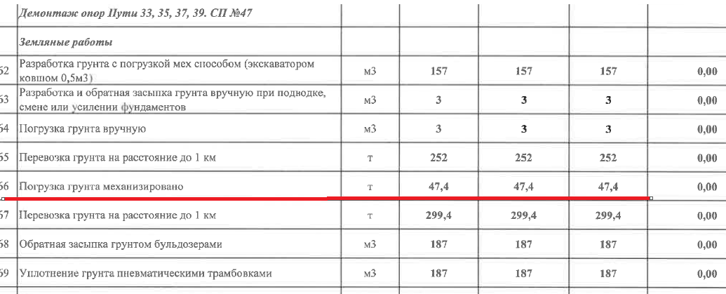
51 | Разборка бетонного основания отбойными молотками (тупики) | м3 | 15.10 | 4,380.38 | 66,143.74 | 79,372.49 |  |  |  | 66,143.74 | 79,372.49 | цех 8 (ж/б пол)
52 | Погрузка строительного мусора в автосамосвалы | м3 | 90.01 | 649.53 | 58,464.20 | 70,157.04 |  |  |  | 58,464.20 | 70,157.04 | стоимость из ВДЦ 8-го цеха (НВК) |  | 36,808.34
 | Демонтаж опор
 | Земляные работы
53 | Разработка сухого грунта механизированным способом | м3 | 157.00 | 308.75 | 48,473.75 | 58,168.50 |  |  |  | 48,473.75 | 58,168.50 | стоимость из НВК
54 | Разработка грунта в траншее вручную | м3 | 3 | 1,688.15 | 5,064.45 | 6,077.34 |  |  |  | 5,064.45 | 6,077.34 | стоимость из НВК
55 | Обратная засыпка грунта вручную | м3 | 3 | 854.05 | 2,562.15 | 3,074.58 |  |  |  | 2,562.15 | 3,074.58 | стоимость из НВК
56 | Обратная засыпка грунта бульдозером | м3 | 187.00 | 118.75 | 22,206.25 | 26,647.50 |  |  |  | 22,206.25 | 26,647.50 | стоимость из НВК
57 | Уплотнение грунта пневматическими трамбовками | м3 | 187.00 | 188.10 | 35,174.70 | 42,209.64 |  |  |  | 35,174.70 | 42,209.64 | стоимость из НВК
58 | Погрузка лишнего грунта в автосамосвалы | т | 551.40 | 308.75 | 170,244.75 | 204,293.70 |  |  |  | 170,244.75 | 204,293.70 | стоимость из НВК | Завышен объем!!! В ВОР 47,4тн пересчитано | 186,732.00
59 | Перевозка грунта до 1км | м3 | 290.21 | 237.50 | 68,925.00 | 82,710.00 |  |  |  | 68,925.00 | 82,710.00
 | Демонтаж ж/б конструкций опор
59 | Разборка монолитного ж/б фундамента | м3 | 30 | 4,380.38 | 131,411.40 | 157,693.68 |  |  |  | 131,411.40 | 157,693.68 | цех 8 (ж/б пол)
60 | Демонтаж ж/б опор (6шт., 19,2м3) | шт. | 6 | 46,569.95 | 279,419.70 | 335,303.64 |  |  |  | 279,419.70 | 335,303.64 | КС
61 | Погрузка строительного мусора в автосамосвалы | м3 | 49.20 | 649.53 | 31,956.88 | 38,348.26 |  |  |  | 31,956.88 | 38,348.26 |  |  | 20,119.66
 | Демонтаж м/ конструкций
62 | Демонтаж металлоконструкций опоры (опоры под трубопроводы) | т | 4.62 | 94,946.34 | 438,652.10 | 526,382.52 |  |  |  | 438,652.10 | 526,382.52
63 | Демонтаж металлоконструкций фермы | т | 6.82 | 94,946.34 | 647,534.05 | 777,040.86 |  |  |  | 647,534.05 | 777,040.86 |  | фермы! | 300,000.00
64 | Погрузка металлического лома | т | 11.44 | 450.00 | 5,148.00 | 6,177.60 |  |  |  | 5,148.00 | 6,177.60 |  |  | 1,939.08
65 | Перевозка грузов на расстояние до 2км | т | 11.44 | 308.75 | 3,532.10 | 4,238.52 |  |  |  | 3,532.10 | 4,238.52 | КП с дисконтом. Трансбордер. Перемещение грунта
66 | Разгрузка металлического лома | т | 11.44 | 450.00 | 5,148.00 | 6,177.60 |  |  |  | 5,148.00 | 6,177.60 |  |  | 1,939.08
 | Стыковка с путями 417 цеха
65 | Разборка существующего звеньевого пути на деревянных шпалах | м | 8.46 | 1,979.80 | 16,749.11 | 20,098.93 |  |  |  | 16,749.11 | 20,098.93
66 | Укладка звеньевого пути в прямых и кривых новыми рельсами НТ типа Р-65 при 1840 шт. деревянных шпал II типа на 1 км пути, тип скреплений – КД65 | м | 6.25 | 2,230.60 | 13,941.25 | 16,729.50 |  |  |  | 13,941.25 | 16,729.50
66.1 | Болт стыковой в сборе Р65 | шт | 8 |  |  |  | 158.34 | 1,266.69 | 1,520.03 | 1,266.69 | 1,520.03
67 | Соединение рельсошпальной решетки на деревянных шпалах с рельсовыми путями цеха 417 | стык | 2 | 4,334.00 | 8,668.00 | 10,401.60 |  |  |  | 8,668.00 | 10,401.60
68 | Сверление отверстий в рельсах после подрезки под монтаж накладки | шт. | 32 | 277.08 | 8,866.67 | 10,640.00 |  |  |  | 8,866.67 | 10,640.00
69 | Демонтаж бетонного основания отбойными молотками | м3 | 0.32 | 4,380.38 | 1,401.72 | 1,682.06 |  |  |  | 1,401.72 | 1,682.06 | цех 8 (ж/б пол)
70 | Погрузка металлического лома | т | 0.768 | 450.00 | 345.60 | 414.72 |  |  |  | 345.60 | 414.72 |  |  | 130.18
Итого |  |  |  |  | 43,619,082.51 | 52,342,899.01 |  | 25,742,098.17 | 30,890,517.80 | 69,361,180.68 | 83,233,416.82 |  |  | 21,029,694.61

 | КП с дисконтом
 | новые работы

ГП1
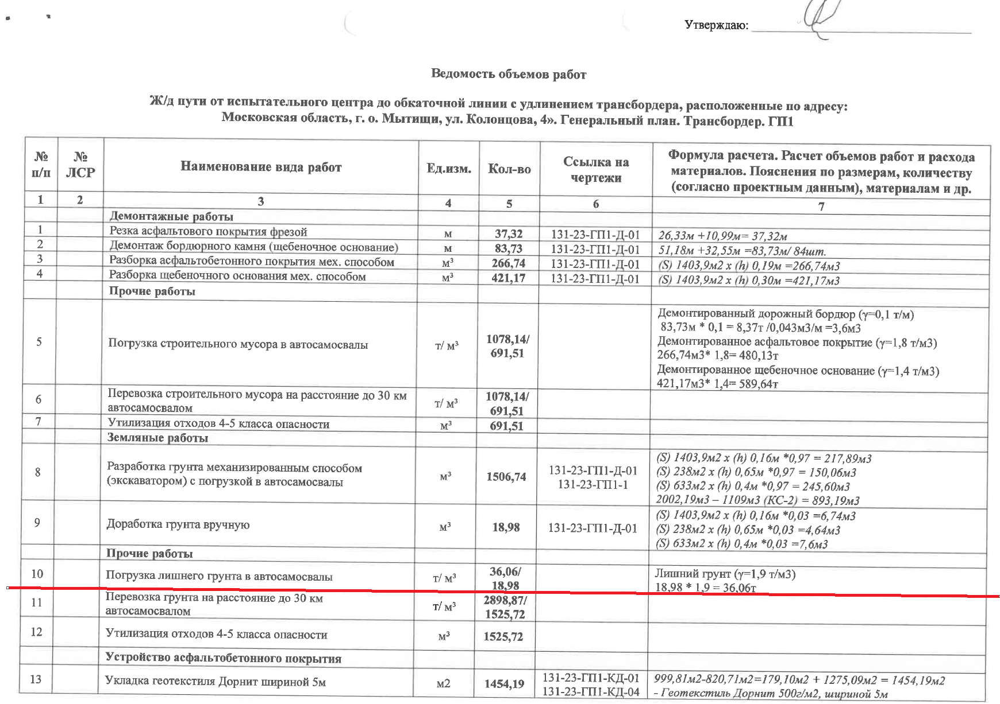
№ п/п | Наименование материалов | Ед.изм | Кол-во | ООО "ЭлектроЭнергетика"

 |  |  |  | Стоимость работ |  |  | Стоимость материалов |  |  | Всего
 |  |  |  | Цена за единицу без НДС | ИТОГО без НДС | ИТОГО с НДС | Цена за единицу без НДС | ИТОГО без НДС | ИТОГО с НДС | без НДС | с НДС
1 | 2 | 3 | 4 | 5 | 6 | 7
 | 131-23-ГП1 Генеральный план
 | Разборка дорожных покрытий
1 | Демонтаж дорожного бордюра БР 100.30.15 | шт. | 84 | 1,055.02 | 88,621.68 | 106,346.02 |  |  |  | 88,621.68 | 106,346.02
2 | Резка асфальтового покрытия фрезой | м | 37.32 | 3,500.00 | 130,620.00 | 156,744.00 |  |  |  | 130,620.00 | 156,744.00 | стоимость из ВДЦ 8-го цеха (НВК)
3 | Разборка покрытий асфальтобетонных мех. способом | м3 | 266.74 | 4,380.38 | 1,168,422.56 | 1,402,107.07 |  |  |  | 1,168,422.56 | 1,402,107.07
4 | Разборка оснований щебеночных мех. способом | м3 | 421.17 | 304.00 | 128,035.68 | 153,642.82 |  |  |  | 128,035.68 | 153,642.82
 | Прочие работы
5 | Погрузка строительного мусора в автосамосвалы | т | 1078.14 | 431.37 | 465,077.25 | 558,092.70 |  |  |  | 465,077.25 | 558,092.70 | стоимость из НВК5 |  | 158,641.83
 | Земляные работы
6 | Разработка сухого грунта механизированным способом | м3 | 1506.74 | 308.75 | 465,205.98 | 558,247.18 |  |  |  | 465,205.98 | 558,247.18
7 | Доработка грунта в траншее вручную | м3 | 18.98 | 1,688.15 | 32,041.09 | 38,449.31 |  |  |  | 32,041.09 | 38,449.31
 | Прочие работы
8 | Погрузка грунта в автосамосвалы | т | 2898.87 | 308.75 | 895,026.11 | 1,074,031.33 |  |  |  | 895,026.11 | 1,074,031.33 |  | Завышен объем!!! В ВОР 36,06тн пересчитано | 1,060,671.10
 | Устройство асфальтобетонного покрытия
9 | Устройство слоя из геотекстиля Дорнит | м2 | 1454.19 | 183.58 | 266,960.20 | 320,352.24 |  |  |  | 266,960.20 | 320,352.24 |  | 93р/м2 работа по смете | 185,112.570
9.1 | Геотекстиль Дорнит 500 (с учетом коэфф. 1,1 на захлест ) | м2 | 1599.61 |  |  |  | 153.33 | 245,268.05 | 294,321.66 | 245,268.05 | 294,321.66 | цена по счету | 100р/м2 материал | 134,360.76
10 | Устройство слоя из песка крупного h=0,30 | м3 | 536.41 | 1,055.45 | 566,153.93 | 679,384.72 |  |  |  | 566,153.93 | 679,384.72
10.1 | Песок крупный ГОСТ 8736-2014 h=0,30 с К упл.= 1,10 | м3 | 590.05 |  |  |  | 1,191.30 | 702,927.76 | 843,513.31 | 702,927.76 | 843,513.31
11 | Устройство слоя из щебня крупного h=0,15 | м3 | 257.77 | 1,582.99 | 408,047.33 | 489,656.80 |  |  |  | 408,047.33 | 489,656.80
11.1 | Щебень крупный М600 (20-70мм) | м3 | 324.79 |  |  |  | 3,805.70 | 1,236,054.06 | 1,483,264.87 | 1,236,054.06 | 1,483,264.87
12 | Устройство слоя из щебня мелкого h=0,08 | м3 | 181.99 | 1,582.99 | 288,088.35 | 345,706.02 |  |  |  | 288,088.35 | 345,706.02
12.1 | Щебень мелкий М600 (5-20мм) | м3 | 229.31 |  |  |  | 4,206.10 | 964,489.86 | 1,157,387.83 | 964,489.86 | 1,157,387.83
13 | Укладка асфальтобетона мелкозеристого горячего на битуме h=0,05 | м2 | 2250.37 | 1,083.00 | 2,437,150.71 | 2,924,580.85 |  |  |  | 2,437,150.71 | 2,924,580.85
13.1 | Асфальтобетон мелкозернистый, плотный горячий на битуме БНД марки 60/90, Тип Б, Марки II | т | 279.05 |  |  |  | 4,406.10 | 1,229,504.05 | 1,475,404.86 | 1,229,504.05 | 1,475,404.86
14 | Укладка асфальтобетона крупнозернистого горячего на битуме h=0,07 | м2 | 2274.90 | 1,516.00 | 3,448,748.40 | 4,138,498.08 |  |  |  | 3,448,748.40 | 4,138,498.08 | в КП 417 путь цена - 1083р/м2 за 5 см, скорректировала пропорционально
14.1 | Асфальтобетон крупнозернистый, плотный горячий на битуме БНД марки 60/90, Тип Б, Марки II | т | 394.92 |  |  |  | 4,406.10 | 1,740,068.64 | 2,088,082.37 | 1,740,068.64 | 2,088,082.37
15 | Устройство бортовых камней БР 100.30.15 | шт. | 59 | 1,555.15 | 91,753.85 | 110,104.62 |  |  |  | 91,753.85 | 110,104.62
15.1 | Бортовые камни БР 100.30.15 | шт. | 59 |  |  |  | 247.00 | 14,573.00 | 17,487.60 | 14,573.00 | 17,487.60
 | Посев многолетних трав
16 | Обратная засыпка песком вручную | м3 | 55.36 | 1,310.05 | 72,524.37 | 87,029.24 |  |  |  | 72,524.37 | 87,029.24
16.1 | Песок природный средний | м3 | 60.90 |  |  |  | 1,191.30 | 72,545.40 | 87,054.48 | 72,545.40 | 87,054.48
17 | Уплотнение | м3 | 55.36 | 188.10 | 10,413.22 | 12,495.86 |  |  |  | 10,413.22 | 12,495.86
18 | Подготовка почвы для устройства газона ручным способом с внесением растительной земли слоем 10 см | м3 | 52.82 | 304.06 | 16,060.45 | 19,272.54 |  |  |  | 16,060.45 | 19,272.54 | стоимость по ФЕР
18.1 | Земля растительная | м3 | 52.82 |  |  |  | 1,262.44 | 66,682.08 | 80,018.50 | 66,682.08 | 80,018.50 | стоимость по ФЕР
19 | Подготовка почвы для устройства газона ручным способом с внесением растительной земли слоем 20 см | м3 | 55.36 | 304.06 | 16,832.76 | 20,199.31 |  |  |  | 16,832.76 | 20,199.31 | стоимость по ФЕР
19.1 | Земля растительная | м3 | 55.36 |  |  |  | 1,262.44 | 69,888.68 | 83,866.42 | 69,888.68 | 83,866.42 | стоимость по ФЕР
20 | Посев многолетних трав ручным способом | м2 | 804.98 | 104.50 | 84,120.41 | 100,944.49 |  |  |  | 84,120.41 | 100,944.49
20.1 | Кострец безостный | кг | 2.25 |  |  |  | 461.70 | 1,038.83 | 1,246.60 | 1,038.83 | 1,246.60
20.2 | Овсянка луговая | кг | 1.78 |  |  |  | 615.60 | 1,095.77 | 1,314.92 | 1,095.77 | 1,314.92
20.3 | Ежа сборная | кг | 1.61 |  |  |  | 1,201.75 | 1,934.82 | 2,321.78 | 1,934.82 | 2,321.78
 | Вертикальная планировка |  |  |  |  |  |  |  |  |  |  | Добавили из КС-6!
21 | Разработка сухого грунта механизированным способом | м3 | 1109.00 | 308.75 | 342,403.75 | 410,884.50 |  |  |  | 342,403.75 | 410,884.50
 | Прочие работы
22 | Погрузка грунта в автосамосвалы | т | 1752.22 | 308.75 | 540,997.93 | 649,197.52 |  |  |  | 540,997.93 | 649,197.52 |  | Выполнялось силами Террус | 649,197.52
Итого |  |  |  |  | 11,963,306.01 | 14,355,967.21 |  | 6,346,071.00 | 7,615,285.20 | 18,309,377.01 | 21,971,252.41 |  |  | 2,187,983.78

 | КП с дисконтом
 | новые работы

